DADOS_INICIAIS
Obra | Viva Perequê Residencial
Empresa | Ferazzo e Correa Incorporadora
Revisão | R00
Arquitetura base | 01 - Implantação e Situação - R1
DADOS OBRA

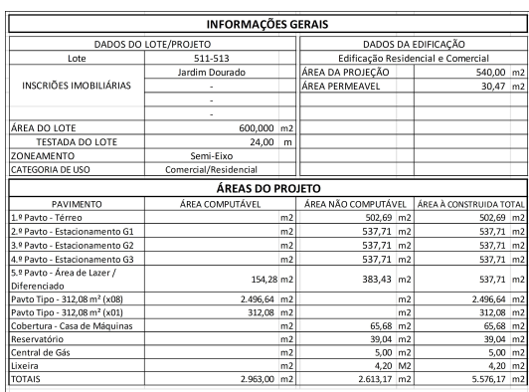
 | Descrição | Identificador | Unidade | Quantidade
 | ÁREA DO TERRENO | AT | M2 | 600.00
 | ÁREA TOTAL CONSTRUÍDA | AC | M2 | 5,576.17
 | UNIDADES RESIDENCIAIS | UR | UN | 36.00
 | Dormitórios | dorm | UN
 | Banheiros | ban | UN
 | UNIDADES COMERCIAIS | UC | UN
 | Churrasqueiras | CHU | UN | 40.00
 | NÚMERO TOTAL DE PAVIMENTOS | NP | UN | 15.00
 | NÚMERO DE PAVIMENTOS TIPO | NPT | UN | 8.00
 | NÚMERO DE PAVIMENTOS TIPO DIFERENCIADOS | NPD | UN | 1.00
 | NÚMERO DE PAVIMENTOS DUPLEX | ND | UN | -
 | ÁREA DE PROJEÇÃO DA TORRE | APT | M2 | 312.08
 | PERÍMETRO DE PROJEÇÃO DA TORRE | PPT | M | 73.29
 | ÁREA DE LAZER | AL | M2 | 323.11
 | ÁREA DO EMBASAMENTO | AE | M2 | 2,115.82
 | ÁREA DE SUBSOLOS | S | M2
 | NÚMERO DE SUBSOLOS | NS | UN
 | ÁREA DE PROJEÇÃO DO EMBASAMENTO | APE | M2 | 537.71
 | PERÍMETRO DE PROJEÇÃO DE EMBAMENTO | PE | M | 93.06
 | NÚMERO DE PAVIMENTOS DE EMBASAMENTO | NE | UN | 4.00

 | ETAPA | VALOR ORÇADO | % | VALOR / m²
 | GERENCIAMENTO TÉCNICO E ADMINISTRATIVO | R$ 2,854,260.16 | 12.40% | R$ 511.87
 | MOVIMENTAÇÃO DE TERRA | R$ 67,840.80 | 0.29% | R$ 12.17
 | INFRAESTRUTURA | R$ 1,034,699.60 | 4.49% | R$ 185.56
 | SUPRAESTRUTURA | R$ 4,305,290.30 | 18.70% | R$ 772.09
 | ALVENARIA | R$ 895,755.06 | 3.89% | R$ 160.64
 | INSTALAÇÕES ELÉTRICAS, HIDRÁULICAS, GLP E PREVENTIVAS | R$ 1,887,533.55 | 8.20% | R$ 338.50
 | EQUIPAMENTOS E SISTEMAS ESPECIAIS | R$ 1,161,762.29 | 5.05% | R$ 208.34
 | IMPERMEABILIZAÇÃO | R$ 295,473.31 | 1.28% | R$ 52.99
 | REVESTIMENTOS INTERNOS EM PISO E PAREDE | R$ 1,007,134.20 | 4.37% | R$ 180.61
 | REVESTIMENTOS E ACABAMENTOS INTERNOS EM TETO | R$ 412,383.44 | 1.79% | R$ 73.95
 | ACABAMENTOS EM PISO E PAREDE | R$ 1,270,508.20 | 5.52% | R$ 227.85
 | PINTURA INTERNA | R$ 906,892.25 | 3.94% | R$ 162.64
 | ESQUADRIAS, VIDROS E FERRAGENS | R$ 3,267,859.96 | 14.19% | R$ 586.04
 | COBERTURA | R$ 382,095.37 | 1.66% | R$ 68.52
 | REVESTIMENTOS E ACABAMENTOS DE FACHADA | R$ 1,558,167.85 | 6.77% | R$ 279.43
 | SERVIÇOS COMPLEMENTARES | R$ 1,127,794.13 | 4.90% | R$ 202.25
 | IMPREVISTOS E CONTINGENCIAS | R$ 587,435.71 | 2.55% | R$ 105.35
 | TOTAL | R$ 23,022,886.16 | 100% | R$ 4,128.80
 | CUB/SC | R$2,965.54 | Jul-25 | 1,4 CUB

MOVIMENTAÇÃO_DE_TERRA
MOVIMENTAÇÃO DE TERRA
Data | 2025-03-11
Arquivo base | -
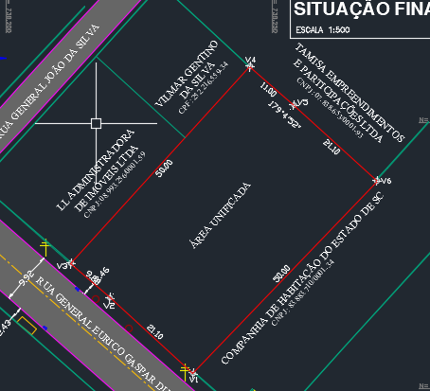
ESCAVAÇÃO VERTICAL DE SUBSOLO

Descrição | Área de subsolo (m2) | Altura do subsolo (m) | Volume total de escavação (m3) | Preço unitário de escavação (R$ / m3) | Valor total | Observação
Escavação | - | 6.00 | - | R$ 2.66 | R$ -
Movimentação de bota-fora |  |  | - | R$ 45.45 | R$ - | 30% de empolamento
TOTAL |  |  |  |  | R$ -

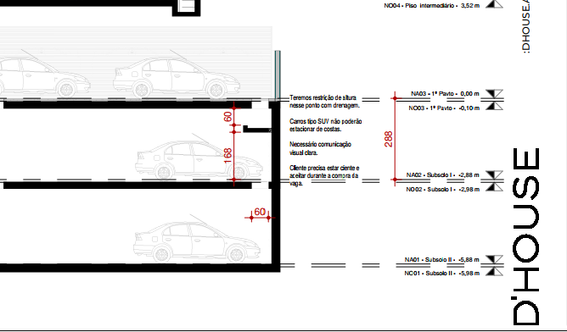
REBAIXAMENTO DE LENÇOL FREÁTICO

Descrição | Quantidade (dias) |  |  | Preço unitário de rebaixamento (R$ / dias) | Valor total | Observação
Rebaixamento de lençol | - |  |  | R$ 200.00 | R$ - | Sem rebaixamento
TOTAL |  |  |  |  | R$ -

ESCAVAÇÃO E REATERRO DE VALAS

Descrição | Parâmetro |  | Volume total de escavação (m3) | Preço unitário (R$ / m3) | Valor total | Observação
Escavação mecanizada para blocos e baldrames | 1.30 | m³ / Vol infra | 314.56 | R$ 36.36 | R$ 12,581.16
Reaterro para blocos e baldrames | 0.60 | m³ / Vol Escavação | 72.59 | R$ 14.55 | R$ 1,161.82
Movimentação de bota-fora | 1.30 |  | 314.56 | R$ 45.45 | R$ 15,726.44
Movimentação de terra das estacas | 1.00 | m³ | 278.19 | R$ 68.18 | R$ 20,863.55
TOTAL |  |  |  |  | R$ 50,332.96

REGULARIZAÇÃO E APILOAMENTO DE FUNDO DE VALAS

Descrição | Parâmetro |  | Área de lastro (m²) | Preço unitário (R$ / m2) | Valor total | Observação
Lastro de concreto magto e=10cm | 0.80 | m² / APE | 430.17 | R$ 37.00 | R$ 17,507.84 |  | 32.56
TOTAL |  |  |  |  | R$ 17,507.84

TOTAL MOVIMENTAÇÃO DE TERRA |  |  |  |  | R$ 67,840.80 | R$ 12.17
 |  |  |  |  | R$ 126.17

